地图
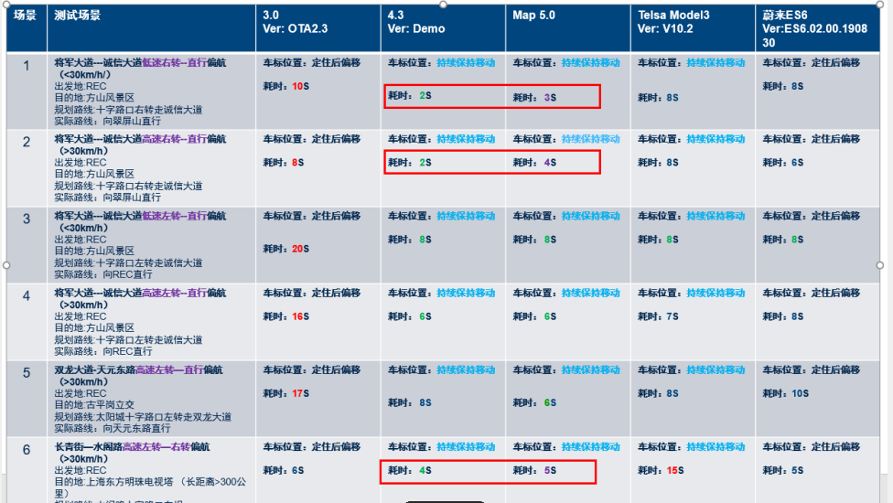
项目 | 要求 | 权重 | 单位 | A级（100） | B级（80） | C级（60） | Ford KPI | coef | Score | CX727 3.0量产版本 | coef | Score | CX727 5.0当前值 | 福特备注 | 小鹏P5 | 百度备注
地图冷启动 | Launcher显示1s内启动地图到界面加载结束 | 20% | s | 5 | 8 | 12 | 12 | 60 | 6.00 | 12.66 | 40 | 4.00 | 11 | 参考Neza 2（5.1s）等竞品车
 | 稳定状态下首次进入地图界面时间 |  | s | 1.6 | 2.3 | 3 | 2.6 | 60 | 6.00 | 4.38 | 40 | 4.00 | 10.1 | 参考Neza 2（1.88s）等竞品车，CX727现在是3s
 | 打开导航设置 | 20% | ms | 500 | 1000 | 1500 | 500 | 100 | 2.22 | 100 | 100 | 2.22
 | 设置内操作页面--打开车标到终点连线开关 |  | ms | 200 | 350 | 500 | 300 | 80 | 1.78 | 100 | 100 | 2.22
内存 | Worst case地图总内存占用 |  | MB | 300 | 500 | 700 | 500 | 80 | 1.78 | 392 | 80 | 1.78 |  |  |  | 需要区分具体的典型场景，不同场景的内存占用值不同 @旭亮
 | 首页开路况静置 20min |  | MB |  |  |  |  |  |  | 215.03
 | 后台首页静置 20min |  | MB |  |  |  |  |  |  | 213.3
 | 导航开路况 20min |  | MB |  |  |  |  |  |  | 374.19
 | 巡航开路况 20min |  | MB |  |  |  |  |  |  | 376.74
地图渲染 | 平均刷图帧数 |  | fps | 15 | 15 | 15 | 15 | 100 | 2.22 | NA | 60 | 1.33 | NA |  |  | 需要明确不同场景的fps值：建议只选需要界面频繁流畅变化的场景 1. 手动放大缩小地图 2. 地图正北切换 3. 导航自动比例尺缩放
 | 刷图帧数的最大变化 |  | fps | 2 | 2 | 2 |  | 100 | 2.22 | NA | 60 | 1.33 |  |  |  | 需要明确场景
 | 首页手动放大缩小地图 |  | fps |  |  |  |  |  |  | 9.57
 | 首页地图切换视图 |  | fps |  |  |  |  |  |  | 6.99
 | 导航自动比例尺缩放 |  | fps |  |  |  |  |  |  | 8.35
 | 比例尺切换 |  | ms | 200 | 800 | 1000 | 800 | 80 | 1.78 | 300 | 80 | 1.78 |  | 切换流畅,GB/T19392 要求＜3s GB/T 39744-2021 要求＜1s |  | 50m-100m(放大） 200-100m（缩小） 2km-500m几个级别都验证 （3个场景）
 | 最小比例尺 |  | m | 5 | 5 | 5 |  | 100 | 2.22 | NA | 60 | 1.33 |  |  |  | 产品指标，非性能指标
 | 最大比例尺 |  | km | 1000 | 1000 | 1000 |  | 100 | 2.22 | NA | 60 | 1.33 |  |  |  | 产品指标，非性能指标
 | 2, 2.5D, 3D 视图切换 |  | ms | 200 | 800 | 1000 | 800 | 80 | 1.78 | NA | 60 | 1.33 |  | 切换流畅,GB/T19392 要求＜3s |  | 正北/跟随模式（需要覆盖3D模式）
 | 首页比例尺20m从2D模式切换到3D模式，点击视图切换按钮 |  |  |  |  |  |  |  |  | 1100
 | 导航中比例尺10m从2D模式切换到3D模式，点击路线全览按钮 |  |  |  |  |  |  |  |  | 985
搜索 | 周边搜索加油站 | 10% | s | 1 | 2 | 3 | 1.3 | 80 | 2.00 | 2.37 | 60 | 1.50 | 2.2 | GB/T19392-2013 & GB/T 39744-2021 要求＜5s ，且输入虚假POI 能超时退出 |  | 确定一个类型（加油站）
 | 市内POI |  | s | 1 | 2 | 3 | 1.3 | 80 | 2.00 | 1.87 | 80 | 2.00 | 2.45 |  |  | 确定一个类型（加油站）
 | 跨市POI |  | s | 1 | 2 | 3 | 2 | 80 | 2.00 | 2.12 | 60 | 1.50 | 2.67 |  |  | 确定一个类型（加油站）
 | 跨省POI |  | s | 2 | 3 | 5 | 2.5 | 80 | 2.00 | 1.78 | 100 | 2.50 | NA |  |  | 确定一个类型（加油站）
路径 | 单条路径计算 | 20%
 | 路径规划 算路距离 30km |  | s | 1 | 3 | 5 | 1.3 | 80 | 1.45 | 1.7 | 80 | 1.45 | 2.4s(30km) | GB/T 39744-2021 要求不大于100km的目的地，算路＜5s |  | 30km/90km/300km/500km/1500km
 | 路径规划 算路距离 90km |  | s | 1 | 3 | 5 | 2 | 80 | 1.45 | 1.4 | 80 | 1.45 | 6.7s(300km) | 测试距离的偏差在10%以内 |  | 建议用具体路径值
 | 路径规划 算路距离 300km |  | s | 3 | 5 | 8 | 2.3 | 100 | 1.82 | 1.9 | 100 | 1.82 | 9.0s(1000km) | 测试距离的偏差在10%以内 |  | 建议用具体路径值
 | 路径规划 算路距离 500km |  | s | 3 | 5 | 8 | 3 | 100 | 1.82 | 1.8 | 100 | 1.82 | NA | 测试距离的偏差在10%以内 |  | 建议用具体路径值
 | 路径规划 算路距离 1500km |  |  | 5 | 8 | 10 | 4 | 100 | 1.82 | 3.2 | 100 | 1.82
 | 路径规划 算路距离 30km（离线） |  | s | 3 | 5 | 8 | 3 | 100 | 1.82 | 1.4 | 100 | 1.82 | 2 | 测试距离的偏差在10%以内 |  | 建议用具体路径值
 | 多条路径（途径点）计算 |  |  |  |  |  |  |  |  |  |  |  |  |  |  | 导航过程的途径点（覆盖1-3个途径点）
 | 使用语音指令加1个途经点，路径距离 30km |  | s | 2 | 3 | 5 | 1.3 | 100 | 1.82 | 1.6 | 100 | 1.82 | NA | 测试距离的偏差在10%以内
 | 使用语音指令加1个途经点，路径距离 90km |  | s | 2 | 3 | 5 | 2 | 100 | 1.82 | 1.9 | 100 | 1.82 | NA | 测试距离的偏差在10%以内 |  | 建议用具体路径值
 | 使用语音指令加1个途经点，路径距离 300km |  | s | 3 | 5 | 8 | 2.3 | 100 | 1.82 | 2.1 | 100 | 1.82 | NA | 测试距离的偏差在10%以内 |  | 建议用具体路径值
 | 使用语音指令加1个途经点，路径距离 500km |  | s | 3 | 5 | 8 | 3 | 100 | 1.82 | 3.1 | 80 | 1.45 | NA | 测试距离的偏差在10%以内 |  | 建议用具体路径值
 | 使用语音指令加1个途经点，路径距离 1500km |  | s | 5 | 8 | 10 | 4 | 100 | 1.82 | 3.9 | 100 | 1.82
 | 偏航路径重算时间 | 20%
 | 距离 30km |  | s | 2 | 3 | 3 | 1.3 | 100 | 5.00 | 4 | 40 | 2.00 | 5.86s(30km) | 测试距离的偏差在10%以内 |  | 建议用具体路径值
 | 距离 90km |  | s | 2 | 3 | 3 | 2 | 100 | 5.00 | 暂无 | 40 | 2.00 | 7.66s(300km) | 测试距离的偏差在10%以内 |  | 建议用具体路径值
 | 距离 300km |  | s | 2 | 3 | 6 | 2.3 | 80 | 4.00 | 7 | 40 | 2.00 | 7.87s(1000km) | 测试距离的偏差在10%以内 |  | 建议用具体路径值
 | 距离 500km |  | s | 3 | 5 | 8 | 3 | 100 | 5.00 | 暂无 | 40 | 2.00 | NA | 测试距离的偏差在10%以内 |  | 建议用具体路径值
 | 距离 1500km |  | s |  |  |  |  | 100 | 5.00 | 暂无
 | 恢复上一条路径时间 |  | ms | 500 | 2000 | 3000 | 2000 |  |  | NA | 60 | 3.00 | NA
定位 | 百里误偏航次数/车标异常次数（GNSS 上报频率1HZ,GNSS信号时延＜2s,超过的数据范围小于1%) | 10% | 次 | 0 | 1 | 3 | 1 | 80 | 2.67 | 暂无 | 40 | 1.33 | NA |  |  | 100km
 | 车辆在地图上显示或语音提示的位置与车辆实际位置应一致,且错误概率应 |  | % | 1 | 3 | 5 | 3 | 80 | 2.67 | 暂无 | 40 | 1.33 | NA | GB/T 19392-2013 |  | 不要求每个版本测试
 | 距离累计误差 |  | % | 3 | 5 | 8 | 5 | 80 | 2.67 | 暂无 | 40 | 1.33 | NA
 |  |  |  |  |  |  |  |  | 89.49 |  |  | 64.08

